Carte 1
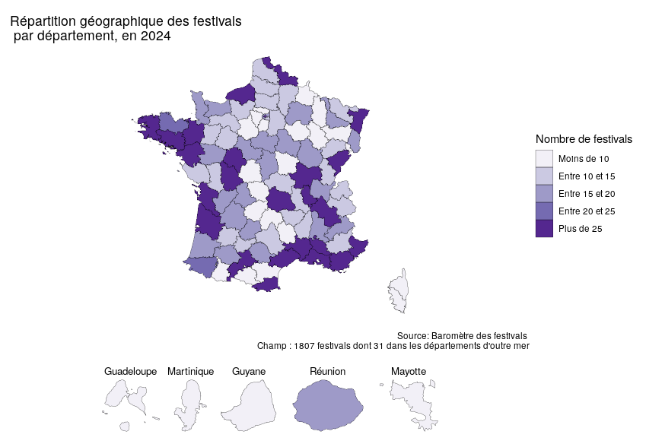

Graphique 2
Graphique 5 : Modalité de tarification choisie par les festivals selon le domaine en 2024
En %

 | Tarification à l'événement | Tarification forfaitaire | Tarification mixte
Arts visuels, arts numériques, photographie, design, mode, métiers d'art | 69 | 25 | 6
Livre et littérature | 64 | 31 | 5
Spectacle vivant - Autres | 57 | 25 | 18
Cinéma et audiovisuel | 46 | 24 | 30
Pluridisciplinaire | 43 | 38 | 18
Spectacle vivant - Musique | 30 | 44 | 26

 |  |  |  | Champ : 1033 festivals répondants, non-réponse exclue
 |  |  |  | Source : Dujardin B., Millery E., Baromètre des festivals 2024, DEPS, Culture Etudes, 2025-4

